GO radovi
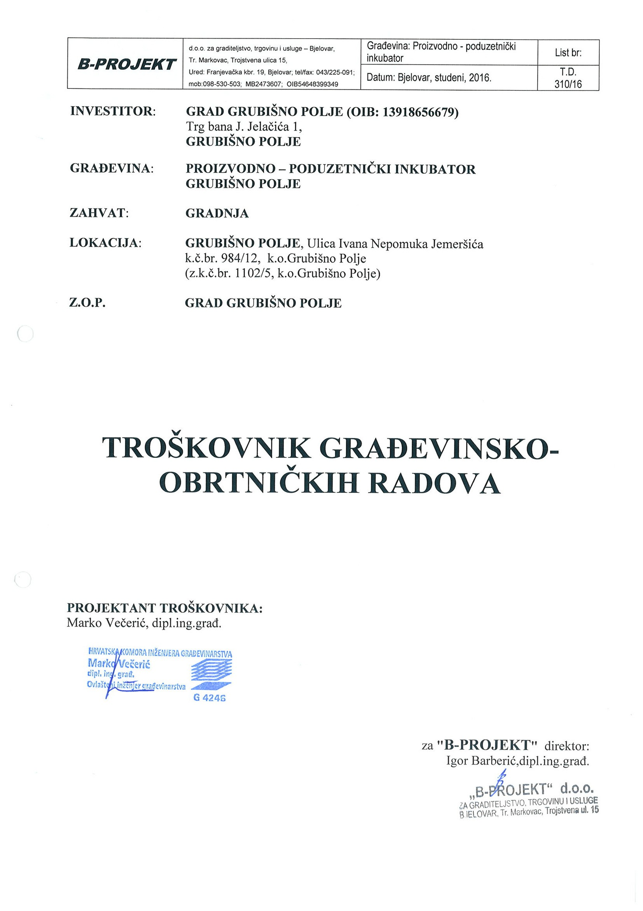

 | A – GRAĐEVINSKI RADOVI

 | I PRIPREMNI RADOVI | jed. mjere | količina | jed. cijena | UKUPNO

1. | Demontaža i uklanjanje postojeće žičane ograde sa bodljikavom žicom visine cca 1,2m. Uklanjanje uključuje i vađenje stupića, te odvoz ograde na deponiju udaljenu do 10 km. Obračun po m1 uklonjene ograde.
 |  | m1 | 234.50 |  | 0.00 kn

2. | Uklanjanje postojećeg šumarka na parceli. Uklanjanje uključuje rezanje krošnje, debla, vađenje korjenja i odvoz na deponiju. Visina drveta je max 9,0 m.
 | Površina šumarka koji se uklanja iznosi 2500 m2.
 | Procjena je jedno drvo na 4 m2 tlocrtne površine šume (ukupno 625 komada).
 | na 625 komada stabla x 0,3 = 187,5 m3 deblo
 | na 625 komada stabla x 0,3 /3= 62,5 m3 krošnje
 | Ukupno za odvoz na deponiju 250 m3.

 | rušenje šume po m2 | m2 | 2,500.00 |  | 0.00 kn

 | odvoz materijala debla i krošnji na deponiju do 10 km | m3 | 250.00 |  | 0.00 kn

 | iskop korjenja i odvoz | kom | 625.00 |  | 0.00 kn

 |  | UKUPNO: |  |  | 0.00 kn

 | II ZEMLJANI RADOVI | jed. mjere | količina | jed. cijena | UKUPNO

1. | Strojno skidanje humusa u sloju debljine 25 cm. Zemlja se skida po cijeloj dužini i širini objekta sa dodatkom od 0,50 m sa svake strane s time da se deponira na parceli i koristi u svrhe uređenja okoliša. Stavka obuhvaća utovar, odvoz i istovar viška zemlje na udaljenosti do 10,0 km sa istovarom i grubim planiranjem. Obračun zemlje u zbitom stanju.

 | Strojno skidanje humusa i deponiranje na parceli | m3 | 306.75 |  | 0.00 kn
 | Utovar, odvoz i istovar viška zemlje | m3 | 306.75 |  | 0.00 kn

2. | Strojni iskop te ručno planiranje zemlje za trakaste temelje i temeljne stope u zemlji III kategorije širine prema statičkom proračunu i deponiranje iste na gradilištu u svrhu iskorištenja prilikom uređenja okoliša. Stavka obuhvaća utovar, odvoz i istovar viška zemlje na udaljenosti do 10,0 km sa istovarom i grubim planiranjem. Obračun zemlje u zbitom stanju.

 | Strojni iskop i deponiranje na parceli 95 % | m3 | 608.55 |  | 0.00 kn
 | Ručni iskop i deponiranje na parceli 5% | m3 | 32.02 |  | 0.00 kn
 | Utovar, odvoz i istovar viška zemlje (umanjeno za nasipavanje oko temelja) | m3 | 577.92 |  | 0.00 kn

3. | Nasipavanje i nabijanje zemlje oko temelja materijalom iz iskopa, a nakon izvedbe građevinskih radova. Nabijati u sloju od 20 cm.
 |  | m3 | 62.65 |  | 0.00 kn

4. | Dobava, nasipavanje i nabijanje tamponskog sloja kamena tucanika granulacije 0/60 ispod poslovno proizvodnog dijela, te ispod uredskog dijela, do zbijenosti prema statičkom računu Ms=40 MN/m2. Obračun u zbitom stanju. Ukupni prostori između nadtemeljnih zidova zapuniti nasipom šljunka. Uračunati tampon ispod temelja. Tampon ispod temelja je 15 cm.

 |  | m3 | 460.00 |  | 0.00 kn

 |  | UKUPNO: |  |  | 0.00 kn

 | II BETONSKI I ARMIRANOBETONSKI RADOVI | jed. mjere | količina | jed. cijena | UKUPNO

1. | Betoniranje podložnog betona C25/30 debljine 10 cm iznad tamponskog sloja šljunka debljine 40 cm. Armatura podložnog betona je obračunata u posebnoj stavci. Obračun izvršiti prema količini ugrađenog betona.

 |  | m3 | 87.40 |  | 0.00 kn

2. | Betoniranje temelja, nadtemelja, temeljnih stopa, nadtemeljnih stupova betonom C25/30, dijelom u zemlji , dijelom u oplati. Armatura je obračunata u posebnoj stavci. Obračun izvršiti prema stvarnoj količini ugrađenog betona i ugrađene oplate.

 | beton | m3 | 123.05 |  | 0.00 kn

 | oplata | m2 | 564.05 |  | 0.00 kn

3. | Betoniranje armiranobetonske podne ploče u prizemlju uredskog dijela debljine 15 cm betonom C25/30 u potrebnoj oplati. Obračun izvršiti prema stvarnoj količini ugrađenog betona i ugrađene oplate.

 | beton | m3 | 31.65 |  | 0.00 kn
 | oplata | m2 | 10.12 |  | 0.00 kn

4. | Betoniranje armiranobetonske podne ploče u poslovnih prostora debljine 18 cm betonom C25/30 u potrebnoj oplati. Obračun izvršiti prema stvarnoj količini ugrađenog betona i ugrađene oplate. Stavka uključuje rezanje i zapunjavanje dilatacijskih fuga u podu trajnoelastičnim kitom do propisane dubine i prema uputi proizvođača kita. Raster fuga max cca 5x5m. Armatura je obračunata u posebnoj stavci.

 | beton | m3 | 160.77 |  | 0.00 kn
 | oplata | m2 | 23.22 |  | 0.00 kn

5. | Zaglađivanje podne ploče u proizvodnom dijelu i spremniku helikopterima, tj. izrada industrijskog poda dodatkom korunda u betonu zbog povećanja trajnosti betona na habanje i abraziju.Obračun izvršiti prema stvarnoj površini.

 |  | m2 | 893.20 |  | 0.00 kn

6. | Betoniranje armirano betonskih vertikalnih serklaža betonom C25/30 u potrebnoj oplati.Obračun izvršiti prema stvarnoj količini ugrađenog betona i ugrađene oplate.

 | beton | m3 | 6.22 |  | 0.00 kn
 | oplata | m2 | 99.75 |  | 0.00 kn

7. | Betoniranje armirano betonskih horizontalnih serklaža i nadvoja betonom C25/30 u potrebnoj oplati.Obračun izvršiti prema stvarnoj količini ugrađenog betona i ugrađene oplate.

 | beton | m3 | 11.03 |  | 0.00 kn
 | oplata | m2 | 110.95 |  | 0.00 kn

8. | Betoniranje armirano betonske ploče debljine 15 cm iznad prizemlja betonom C25/30 u potrebnoj oplati.Obračun izvršiti prema stvarnoj količini ugrađenog betona i ugrađene oplate.

 | beton | m3 | 31.65 |  | 0.00 kn
 | oplata | m2 | 214.41 |  | 0.00 kn

9. | Betoniranje armirano betonskog ulaznog stubišta u uredski prostor betonom C25/30 u potrebnoj oplati.Stubište se sastoji od rampe kosine 8,3 %, stubišta i podesta. Obračun izvršiti prema stvarnoj količini ugrađenog betona i ugrađene oplate. U stavci je beton i oplata za temelje stubišta kao i za ploču stubišta.

 | beton | m3 | 2.75 |  | 0.00 kn
 | oplata | m2 | 12.88 |  | 0.00 kn

10. | Dobava, siječenje, savijanje, postava i vezivanje betonskog željeza raznih profila za sve armirano betonske radove. Obračun izvršiti prema stvarnoj količini ugrađene armature.

 | šipke S500B | kg | 13,846.00 |  | 0.00 kn
 | mreže S500B | kg | 20,372.80 |  | 0.00 kn

 |  | UKUPNO: |  |  | 0.00 kn

 | III ZIDARSKI RADOVI | jed. mjere | količina | jed. cijena | UKUPNO

1. | Izrada horizontalne i vertikalne hidroizolacije podova prizemlja sa dva sloja bitumenskih varenih traka uz prethodni hladni bitumenski prednamaz. Bitumenske trake su sa uloškom od staklenog voala. Rubove traka treba međusobno preklopiti najmanje 10,0 cm, traka treba prelaziti najmanje 30,0 cm ispred susjedne trake, a rubovi biti odmaknuti najmanje 25,0 cm od najbližeg radnog prekida na betonu. Trake treba međusobno povezati varenjem. Svi prelazi izvode se zadebljano za cca 1-5 cm ili pod kutom 45°. Obračun po m2 postavljene površine.

 |  | m2 | 1,197.00 |  | 0.00 kn

2. | Dobava i ugradnja horizontalne i vertikalne hidroizolacije sanitarnih čvorova. Hidroizolacija se izvodi polimercementnim hidroizolacijskim premazom. Nanosi se u dva sloja ukupne debljine 2,0 mm. Ukupna potrošnja je 2,0 + 2,0 kg/m2. Na spojevima pod-zid i zid-zid izvodi se ojačanje spojeva dilatacijskom trakom. Uz zidove premaz se uzdiže do visine 20,0 cm (iznad dilatacijske trake). Na hidroizolaciju se direktno lijepi keramika u fleksibilnom ljepilu.

 |  | m2 | 25.88 |  | 0.00 kn

3. | Zidanje zida šupljom blok opekom u produžnom mortu MM-5.

 | 20 cm | m3 | 29.38 |  | 0.00 kn

 | 25 cm | m3 | 63.11 |  | 0.00 kn

4. | Zidanje zida debljine 12 cm blok opekom MO-15, u produžnom mortu MM-5. Obračun po m2 zida. Otvori nisu odbiti.

 |  | m2 | 81.76 |  | 0.00 kn

5. | Dobava i ugradnja dilatacijskog ekstrudiranog polistirena XPS-a debljine 5 cm (λmin=0,035W/mK, ρmin=30kg/m3, Sdmin=12,0m, tlačna čvrstoća pri 10% stišljivosti: ≥300 kPa) na dilataciji objekata.

 |  | m2 | 25.30 |  | 0.00 kn

6. | Dobava i ugradnja termoizolacije poda prizemlja poslovnog prostora koja se sastoji od ekstrudiranog polistiren XPS-a debljine 8 cm (λmin=0,035W/mK, ρmin=30kg/m3, Sdmin=12,0m, tlačna čvrstoća pri 10% stišljivosti: ≥500 kPa) . XPS je obostrano zaštićen PVC folijom.

 |  | m2 | 893.21 |  | 0.00 kn

7. | Dobava i ugradnja termoizolacije poda prizemlja uredskog dijela koja se sastoji od ekspandirani polistiren EPS 100 (λmin=0,036W/mK, ρmin=20kg/m3, tlačna čvrstoća pri 10% stišljivosti: ≥100 kPa) debljine 8 cm i ekspandiranog polistirena EPS T (λmin=0,042W/mK, ρmin=12kg/m3, dinamičke krutosti min SDmin=25 MN/m3) debljine 2 cm. U cijenu uključiti i PE foliju obostrano.

 |  | m2 | 204.00 |  | 0.00 kn

8. | Dobava i ugradnja termoizolacije iznad stropa uredskog dijela koja se sastoji od izolacije mineralnom vunom debljine 15 cm (λmin=0,036 W/mK, klase negorivosti A1, ρmin=40kg/m3, µ=1). U cijenu uključiti i PE foliju obostrano.

 |  | m2 | 204.00 |  | 0.00 kn

9. | Dobava i ugradnja XPS-a (λmin=0,035W/mK, ρmin=30kg/m3, Sdmin=12,0m, tlačna čvrstoća pri 10% stišljivosti: ≥300 kPa) debljine 10 cm, visine 55 cm kao termoizolacije na parapetni AB zidić sa vanjske strane oko poslovnih prostora.

 |  | m2 | 58.50 |  | 0.00 kn

9a. | Dobava i ugradnja XPS-a (λmin=0,035W/mK, ρmin=30kg/m3, Sdmin=12,0m, tlačna čvrstoća pri 10% stišljivosti: ≥300 kPa) debljine 8 cm, visine 25 cm kao termoizolacije sa vanjske strane iznad temelja oko uredskih prostora.

 |  | m2 | 11.00 |  | 0.00 kn

10. | Dobava i ugradnja dilatacijske trake debljine 1 cm širine 18 cm, koja služi za dilataciju armiranobetonske ploče od nadtemeljnih zidova. Obračun po m1 ugrađene trake.

 |  | m1 | 126.00 |  | 0.00 kn

11. | Izrada i ugradnja armirane cementne glazure podova debljine 5 cm. Glazura je armirana armaturom za glazure (1,8x50x2000x1000mm). Glazura je dilatirana od zidova stiroporom debljine 2 cm.

 |  | m2 | 187.80 |  | 0.00 kn

12. | Strojno žbukanje vapneno-cementnom strojnom žbukom unutarnjih zidova od opeke. U obzir uzeti obradu podloge prema uputstvima proizvođača.U stavku obračunati potrebnu skelu. U cijeni i obrada špaleta.

 |  | m2 | 678.62 |  | 0.00 kn

13. | Strojno žbukanje stropova vapneno-cementnom strojnom žbukom. U obzir uzeti obradu podloge prema uputstvima proizvođača. U stavku obračunati i potrebnu skelu.

 |  | m2 | 177.57 |  | 0.00 kn

14. | Dobava i ugradnja troslojni lake izolacijske ploča s jezgrom od okomito orijentiranih vlakana kamene vune 65mm, s obje strane obložena slojem cementom povezanih vlakana drvene vune, debljine 5 mm. Ukupna debljine ploče 7,5 cm. Ploče se ugrađuju na zidove između uredskih prostora kao zvučna izolacija (λmin=0,045W/mK, ρmin=30kg/m3, tlačna čvrstoća pri 10% stišljivosti: ≥30 kPa, srednji koef. aps. zvuka 0,7).

 |  | m2 | 42.50 |  | 0.00 kn

15. | Čišćenje objekta za vrijeme izvođenja građevinskih, obrtničkih i instalaterskih radova sa odvozom šute i otpada. Obračunata ukupna brutto površina objekta (unutrašnja i vanjska).

 |  | m2 | 1,153.83 |  | 0.00 kn

16. | Završno čišćenje prostorija i pranje stakla, vrata i prozora, sanitarija, pločica, podova i sl., a po završetku svih radova. Obračunata ukupna brutto površina objekta.

 |  | m2 | 1,153.83 |  | 0.00 kn

 |  | UKUPNO: |  |  | 0.00 kn

 | IV TESARSKI RADOVI | jed. mjere | količina | jed. cijena | UKUPNO

1. | Dobava izrada i montaža krovne nosive konstrukcije iznad uredskog prostora iz crnogorice II klase. Dimenzije krovne građe definirane su statičkim računom. Krovište SE sastoji od dva jednostrešna krovišta. Krovište se sastoji od stupova 14/14 cm iznad kojih je podrožnica 14/16 cm. Nadzidnice su 14/14 i 14/16 cm. Ukupna površina krova iznosi 208,86 m2.

 | drvena građa | m3 | 2.70 |  | 0.00 kn

 |  | UKUPNO: |  |  | 0.00 kn

 | V POKRIVAČKI RADOVI | jed. mjere | količina | jed. cijena | UKUPNO

1. | Dobava i postava termoizoliranih panela na čeličnu konstrukciju iznad poslovnih prostora debljine 10 cm. Ispuna panela od NEGORIVOG MATERIJALA. U cijeni uračunati sav potrošan materijal za vijčano spajanje na čelične sekundarne nosače te skela.

 | krovni paneli RAL 7016 (λmin=0,025W/mK) | m2 | 925.00 |  | 0.00 kn

 | zidni paneli RAL 9010 (λmin=0,025W/mK) | m2 | 1,422.00 |  | 0.00 kn

2. | Dobava i postava termoizoliranih panela na drvenu konstrukciju iznad uredskih prostora debljine 6 cm. Ispuna panela od NEGORIVOG MATERIJALA. U cijeni uračunati sav potrošan materijal za vijčano spajanje na drvenu nosivu konstrukciju te skelu.

 | krovni paneli RAL 7016 (λmin=0,025W/mK) | m2 | 208.86 |  | 0.00 kn

 |  | UKUPNO: |  |  | 0.00 kn

 | B - OBRTNIČKI RADOVI

 | I – STOLARSKI RADOVI | veličina | količina | jed. cijena | UKUPNO

 | Ia – ALUMINIJSKA STOLARIJA

1. | Izrada, dobava i montaža vanjskih prozora i vrata izvedenih iz aluminijskih profila sa prekinutim termičkim mostom (toplinski izoliran) u tonu RAL 7016. Prozor je ostakljen dvoslojnim IZO staklom debljine 4+16+4 mm LOW-e. Okov standardan, ugradnja suha. Ukupni koeficijent prolaska topline prozora i vrata Umax = 1,0 W/m2K

 | PROZOR FIKSNI | 180/325 | 1.00 |  | 0.00 kn

 | PROZOR FIKSNI | 390/325 | 2.00 |  | 0.00 kn

 | PROZOR FIKSNI | 210/280 | 1.00 |  | 0.00 kn

 | PROZOR SA ROLETOM | 250/120 | 2.00 |  | 0.00 kn

 | PROZOR SA ROLETOM | 160/120 | 3.00 |  | 0.00 kn

 | PROZOR SA ROLETOM | 90/120 | 1.00 |  | 0.00 kn

 | PROZOR | 400/140 | 8.00 |  | 0.00 kn

 | PROZOR | 260/140 | 6.00 |  | 0.00 kn

 | PROZOR | 200/140 | 1.00 |  | 0.00 kn

 | JEDNOKRILNA VRATA | 100/220 | 2.00 |  | 0.00 kn

 | DVOKRILNA VRATA | 190/220+60 | 1.00 |  | 0.00 kn

 | JEDNOKRILNA VRATA | 100/220+80 | 8.00 |  | 0.00 kn

 | Ib – DRVENA STOLARIJA

1. | Izrada, dobava i montaža sobnih, unutarnjih, furniranih vrata stana s okvirom od četinara. Vratno krilo je puno (imitacije drveta-hrast). Okov standardan, ugradnja suha. U cijenu stavke uključiti običnu bravu.

 | JEDNOKRILNA VRATA | 100/210 | 4.00 |  | 0.00 kn

 | JEDNOKRILNA VRATA | 80/210 | 4.00 |  | 0.00 kn

 | JEDNOKRILNA VRATA | 70/210 | 2.00 |  | 0.00 kn

 | DVOKRILNA VRATA | 150/210 | 1.00 |  | 0.00 kn

 | Ic – SEKCIJSKA VRATA

1. | Dobava i ugradnja tipskih industrijskih sekcijskih podiznih vrata izrađenih od termoizoliranih panela. U cijeni ugradnje i električni mehanizam za podizanje vrata. U dva reda panela predvidjeti po tri svjetlosna otvora-ukupno 6 otvora (dimenzija jednog otvora 40x70cm). Vrata u tonu RAL 7016.
 | Vrijednost toplinske izolacije :Umax = 1,0 W/m2K za ugrađena vrata
 | Vrijednost zvučne izolacije : min 25 dB

 | dimenzija otvora | 300/300 | 8.00 |  | 0.00 kn
...

